상품제안서
냉찜질 안대 | 상품코드: F24115

 |  |  |  |  |  |  | 02-412-0044 | www.easy1.co.kr
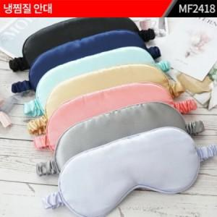

【상세/제작정보】 | 냉찜질전용

【인쇄/포장옵션】 | 실크 / 포장불가능

【공급단가】 | 수량 | 200~ | 500~ | 1,000~ | 3,000~ | 5,000~
*VAT별도 | 단가 | 7,000원 | 6,880원 | 6,720원 | 6,550원 | 6,440원

【상품 URL】 | http://www.easy1.co.kr/src/goods_detail.php?gdno=24115

